Fig. 1
Dépenses d’ES&VE et de R&T des collectivités territoriales au cours de la période 2017 – 2019

 | 2017 | 2018 | 2019
Dépenses d'ES&VE | 578020 | 692278.5 | 802727
Dépenses de R&T | 940135 | 820900.5 | 908853
Total | 1518155 | 1513179 | 1711580

Fig. 2
Répartition, entre les collectivités territoriales, du financement moyen sur les trois exercices de l’ES&VE et de la R&T

 | Conseils régionaux | Conseils départementaux | Communes et EPCI
ES&VE | 64.3% | 9.5% | 26.2%
R&T | 71.1% | 6.6% | 22.3%

Fig. 3
Répartition régionale des financements de l’ESR de l'ensemble des collectivités territoriales

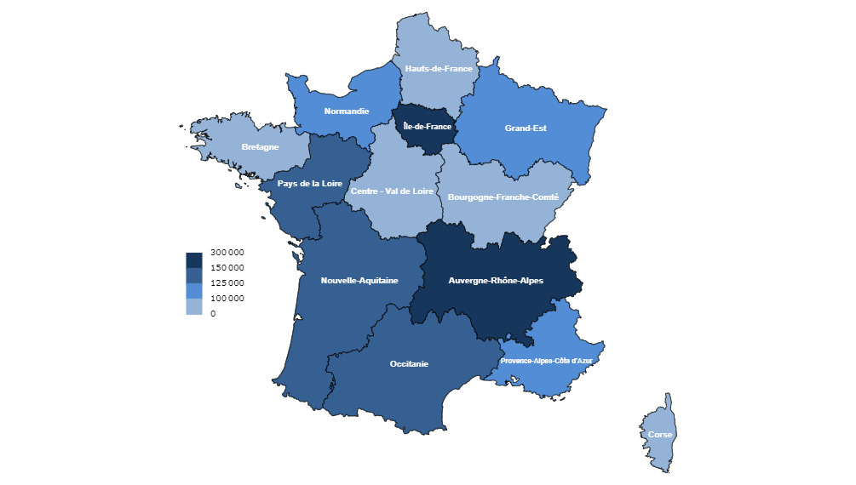
 | Financement moyen ESR sur la periode | Part des financements moyens ESR sur la periode
Auvergne-Rhône-Alpes | 186286 | 19.0%
Bourgogne-Franche-Comté | 81258 | 5.1%
Bretagne | 86870 | 22.9%
Centre-Val de Loire | 66356 | 14.0%
Corse | 13908 | 0.0%
Grand-Est | 120758 | 11.0%
Hauts-de-France | 91043 | 20.5%
Ile-de-France | 288394 | 27.5%
Normandie | 120964 | 11.0%
Nouvelle-Aquitaine | 126172 | 23.6%
Occitanie | 149540 | 15.9%
Pays de la Loire | 135685 | 13.1%
Provence-Alpes-Cote d'Azur | 109832 | 30.2%

Fig. 4
Répartition par type d'opération du financement ES&VE local en % du budget ventilé (en moyenne au cours des trois exercices de l’enquête 2019)

 | Opérations immobilières (hors équipement) | Equipement de bâtiments | Aide au fonctionnement des établissements | Réseaux haut-débit et TIC | Aides aux étudiants | Promotion de l'enseignement supérieur | Budget enseignement supérieur non ventilé | Toutes opérations
 | 305971 | 34649 | 180498 | 6320 | 149217 | 9573 | 4781 | 691008
 | 44.3% | 5.0% | 26.1% | 0.9% | 21.6% | 1.4% | 0.7% | 100.0%

Fig. 4bis
Répartition par type d'opération du financement R&T local en % du budget ventilé (en moyenne au cours des trois exercices de l’enquête 2019)

 | Opérations immobilières en faveur de la recherche | Equipement de laboratoires public | Transferts de technologie - Aides en direction des entreprises innovantes | Réseaux haut-débit et TIC au service de la recherche | Projets de recherche des organismes publics (hors projets de recherche technologique ligne 310), chaires | Aides aux chercheurs | Diffusion de la culture scientifique, technique et industrielle (fête de la science.) | Budget R&T non-ventilé | Toutes opérations
 | 198447 | 108883 | 320169 | 24060 | 88422 | 111027 | 28451 | 10475 | 889933
 | 22.3% | 12.2% | 36.0% | 2.7% | 9.9% | 12.5% | 3.2% | 1.2% | 100.0%

 | Part du budget R&T consacrés aux opérations
Opé. Immo. | 0.22299061146
Equipt. labo. public | 0.12234968294
Transferts techno. - Aides entreprises innovantes | 0.359767975
Réseaux haut-débit et TIC | 0.027035748203
Proj. rech. orga. publics | 0.099357685608
Aides aux chercheurs | 0.12475885352
Diff. culture scientifique, technique et indus. | 0.031969266594
Budget R&T non ventilé | 0.011770176663

